Hoja2
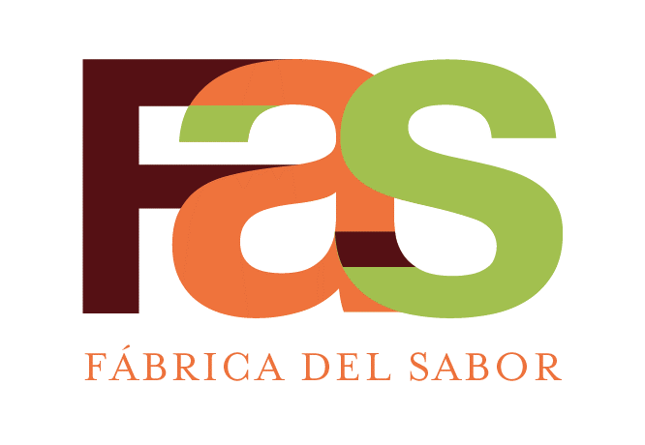 |  | SERVICIOS DE PASTELERIA S.A. |  |  |  |  | CÓDIGO: | ESP-RE-DEF-014
 |  | ESPECIFICACION DE RECETA |  |  |  |  | REVISIÓN: | 02
 |  | SE00066)Crema Chantilly Morado Barnie |  |  |  |  | FECHA DE APROBACIÓN: | 2024-11-16
 |  | Elaborado | Javier Tong, Chef
 |  | Aprobado | Esteban Cartin, Gte Manufactura
AREA QUE PRODUCE: |  |  | Decoración |  |  | AREA QUE EMPACA: |  | Decoración
# Código | # Código Netsuite | Descripción del ingrediente | Marca | Unidad Internacional |  | Medida alternativa |  | Costo - Referencia
 |  |  |  | Cantidad | Unidad medida | Cantidad | Unidad medida | Colones
 |  | Ensamble
95717 | SE00010 | CREMA CHANTILLY BLANCA SPOON-IND KILO | FAS | 1000 | g
10400002 | MP10155 | COLORANTE EXOTIC PURPLE | MASTER PACK | 4 | g
10400011 | MP10149 | COLORANTE ARTIFICIAL ROSADO F225 (LITRO) | AZTECK | 10 | g

 |  | Decoración

 |  | Empaque
0702123 | EM10011 | ETIQUETA BLANCA 2 5/8X1 15/16 (UND) | ETIPLAST | 1 | ud

 |  |  | Cantidad | Unidad
PESO TOTAL OBTENIDO |  |  | 1000 | g | Tiempo de Horneo:
TIEMPO TOTAL DE PREPARACION |  |  | 3 | min | Horno:
CANTIDAD DE PORCIONES OBTENIDAS |  |  | 1 | Tanda | Temperatura de Horneo:
PESO DE CADA PORCIÓN |  |  | 1000 | g | Otros
MERMA |  |  | 15 | g
PROCEDIMIENTO DE PREPARACION DE LA RECETA
1, Sacar la crema blanca spoon de la camara (temperatura maxima 18° ya batida).
2, Agregar el colorante, mezclar a mano, hasta que este completamente homogeneo.
3, Colocar platico para tapar y etiquetar.
4, Volver a guardar en la camara hasta su uso.

CONTROL DE CAMBIOS
2, Se actualiza procediimento, tiempo de preparación

